Aula-01
FP
AULA: INTRODUÇÃO FUNÇÕES PROCURA

As Funções do tipo Procura funcionam igual o Google

Encontrou!
A informação que você deseja
Não Encontrou!
A informação que você deseja


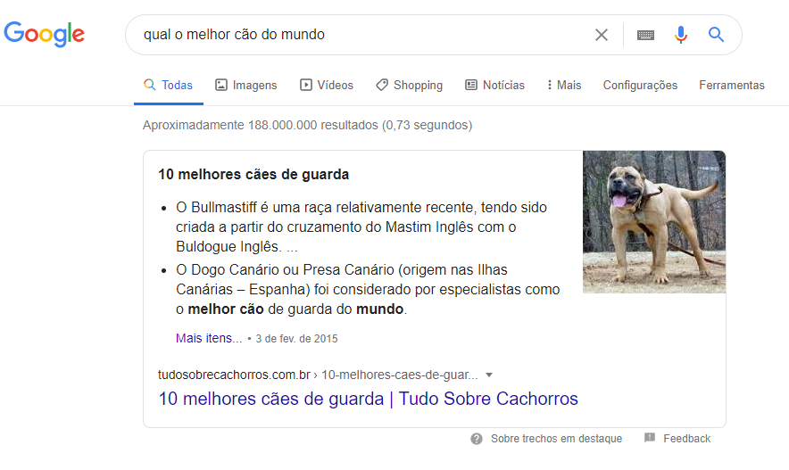

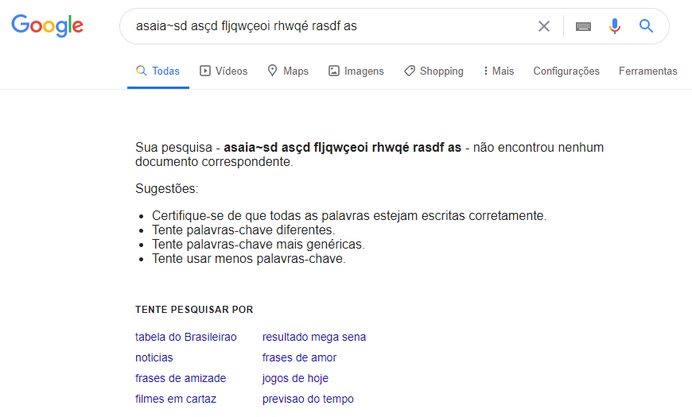
Valor Procurado
ou
Pesquisa Valor
Valor Retornado
ou
Resposta da Busca
Encontrou!
A informação que você deseja
Valor Retornado
ou
Resposta da Busca
Não Encontrou!
A informação que você deseja

Aula-02
FP
AULA: INTRODUÇÃO FUNÇÕES PROCURA

Conceito de Matriz

 |  | COLUNAS
 |  | 1 | 2 | 3 | 4 |  | Matriz é tipo uma Tabela
LINHAS | 1 | Data | Descrição | Valor | Vendedor |  | Quantas Colunas tem essa Matriz? |  |  |  | 4
 | 2 | 2020-01-01 | Ração | 376 | Thiago |  | Quantas Linhas tem essa Matriz? |  |  |  | 10
 | 3 | 2020-01-02 | Osso | 337 | Bolacha |  | Qual informação está na Coluna 2 e Linha 3 da Matriz: |  |  |  | Osso
 | 4 | 2020-01-03 | Coleira | 831 | Thiago |  | Qual informação está na Coluna 4 e Linha 9 da Matriz: |  |  |  | Camila
 | 5 | 2020-01-04 | Vasilha | 412 | Gonçalves
 | 6 | 2020-01-05 | Vacina | 435 | Bolacha
 | 7 | 2020-01-06 | Osso | 752 | Thiago
 | 8 | 2020-01-07 | Ração | 768 | Priscila
 | 9 | 2020-01-08 | Coleira | 704 | Camila
 | 10 | 2020-01-09 | Vacina | 307 | Priscila

Uma Matriz também pode ter outros formatos

 |  | COLUNA |  |  |  |  | COLUNAS
 |  | 1 |  |  |  |  | 1 | 2 | 3 | 4
LINHAS | 1 | Data |  |  | LINHA | 1 | Data | Descrição | Valor | Vendedor
 | 2 | 2020-01-01
 | 3 | 2020-01-02
 | 4 | 2020-01-03
 | 5 | 2020-01-04
 | 6 | 2020-01-05
 | 7 | 2020-01-06
 | 8 | 2020-01-07
 | 9 | 2020-01-08
 | 10 | 2020-01-09

Aula-03
FP
AULA: INTRODUÇÃO FUNÇÕES PROCURA

Funções Matriciais

=SOMASE | intervalo |  | critério | [ intervalo soma ]
 | OBRIGATÓRIO |  | OBRIGATÓRIO | OPCIONAL

Função: | 43,687.00

Vendedores | Vendas
André | 2,300.00
Priscila | 6,571.00
Bolacha | 500.00
Douglas | 100.00
Carlos | 19,574.00
Aline | 1,000.00
Bolacha | 40,887.00
Gonçalves | 35,388.00
André | 2,329.00
Priscila | 33,610.00
Emílio | 1,000.00
Douglas | 1,000.00
Carlos | 2,300.00
Aline | 1,000.00
Bolacha | 2,300.00

Transformar uma Função Simples em Função Matricial

=MÁXIMO | SE( Intervalo de Vendedores = Bolacha |  |  | Intervalo das Vendas | Zero
 | NÚM1

Função: | 40,887.00
Aperte:
Ctrl + Shit + Enter
Ao Sair da Função
Vendedores | Vendas
André | 2,300.00 | 0
Priscila | 6,571.00 | 0
Bolacha | 500.00 | 500.00
Douglas | 100.00 | 0
Carlos | 19,574.00 | 0
Aline | 1,000.00 | 0
Bolacha | 40,887.00 | 40,887.00
André | 75,388.00 | 0.00
André | 2,329.00 | 0
Priscila | 33,610.00 | 0
Emílio | 1,000.00 | 0
Douglas | 1,000.00 | 0
Carlos | 2,300.00 | 0
Aline | 1,000.00 | 0
Bolacha | 2,300.00 | 2,300.00

